数值计算
每关天赋层数 | 1 |  |  |  |  | 天数 | 关卡 | 大关 | 小关 | 装备品质解锁 | 金币增加比例 | 装备品阶 | 装备品阶差 | 白装概率 | 绿装概率 | 蓝装概率 | 紫装概率 | 橙装概率 | 红装概率 | 白装变化概率 | 绿装变化概率 | 蓝装变化概率 | 紫装变化概率 | 橙装变化概率 | 红装变化概率 | 层1科技总层数 | ID | 层ID | 树ID | 科技类型 | 消耗类型 | 科技ID | 等级 | 需要道具数量 | 升级需要道具 | 冷却时间秒 | 效果数值 | 效果数值2 | 效果参数 |  | 宝箱金币产出|生命值-挂机|生命值-全局|装备概率改变|装备品阶增加|防御力-挂机|宝箱金币产出|防御力-全局|装备概率改变|攻击力-挂机|装备品阶增加|宝箱金币产出|生命值-挂机|生命值-全局|装备概率改变|装备品阶增加|攻击力-挂机|宝箱金币产出|攻击力-全局|装备概率改变|防御力-全局|装备品阶增加|宝箱金币产出|攻击力-挂机|攻击力-全局|装备概率改变|装备品阶增加|防御力-挂机|宝箱金币产出|防御力-全局|装备概率改变|生命值-挂机|装备品阶增加|宝箱金币产出|生命值-挂机|生命值-全局|装备概率改变|装备品阶增加|防御力-挂机|宝箱金币产出|防御力-全局|装备概率改变|攻击力-挂机|装备品阶增加|宝箱金币产出|攻击力-挂机|攻击力-全局|装备概率改变|装备品阶增加|生命值-挂机|宝箱金币产出|生命值-全局|装备概率改变|防御力-挂机|装备品阶增加|0
单技能等级 | 5 |  |  |  |  | 1 | 50 | 1 | 50 |  | 20000 | 3 | 3 | 7200 | 1900 | 600 | 300 | 0 | 0 | -1820 | 1020 | 500 | 300 | 0 | 0 | 86 | 1 | 1 | 0 | 宝箱金币产出 | 18 | 100 | 1 | 1 | 1|18|1 | 600 | 40% | 4000 | 4000 | 宝箱金币产出 | 宝箱金币产出 | 科技效果类型-金币宝箱产出提升 | 100
 |  |  |  |  |  | 2 | 100 | 2 | 50 |  |  | 5 |  | 6700 | 2040 | 800 | 400 | 60 | 0 |  | 200 | 100 | 100 |  |  | 层1钥匙总层数 | 2 | 1 | 0 | 宝箱金币产出 | 18 | 100 | 2 | 2 | 1|18|2 | 600 | 80% | 8000 | 8000 |  | 生命值-挂机 | 科技效果类型-挂机英雄属性 | 101
单层单属性技能点数量 | 1 |  |  |  |  | 3 | 150 | 2 | 100 |  |  | 6 |  | 6200 | 2152 | 1000 | 500 | 120 | 28 |  |  |  |  |  |  | 30 | 3 | 1 | 0 | 宝箱金币产出 | 18 | 100 | 3 | 3 | 1|18|3 | 600 | 120% | 12000 | 12000 |  | 生命值-全局 | 科技效果类型-英雄属性 | 102
单层属性数量 | 6 |  |  |  |  | 4 | 200 | 2 | 150 |  | 20000 | 7 | 4 | 5700 | 2264 | 1200 | 600 | 180 | 56 | -1500 | 364 | 600 | 300 | 180 | 56 |  | 4 | 1 | 0 | 宝箱金币产出 | 18 | 100 | 4 | 4 | 1|18|4 | 600 | 160% | 16000 | 16000 |  | 装备概率改变 | 科技效果类型-装备品质权重增加 | 103
单层宝箱提升技能点数量 | 2 |  |  |  |  | 5 | 250 | 3 | 50 |  |  | 8 |  | 5200 | 2376 | 1400 | 700 | 240 | 84 |  | 36 | 60 | 30 | 18 | 11 |  | 5 | 1 | 0 | 宝箱金币产出 | 18 | 100 | 5 | 5 | 1|18|5 | 600 | 200% | 20000 | 20000 |  | 装备品阶增加 | 科技效果类型-挂机装备阶级增加最大值 | 104
单层装备概率提升技能点数量 | 3 |  |  |  |  | 6 | 300 | 3 | 100 |  |  | 9 |  | 4700 | 2488 | 1600 | 800 | 300 | 112 |  |  |  |  |  |  |  | 6 | 1 | 1 | 生命值-挂机 | 17 | 101 | 1 | 25 | 1|17|25 | 600 | 2110 | 2110 | 属性-最大生命|2110 | 生命值-挂机 | 防御力-挂机 | 科技效果类型-挂机英雄属性 | 105
 |  |  |  |  |  | 7 | 350 | 3 | 150 |  |  | 10 |  | 4200 | 2600 | 1800 | 900 | 360 | 140 |  |  |  |  |  |  |  | 7 | 1 | 1 | 生命值-挂机 | 17 | 101 | 2 | 50 | 1|17|50 | 1200 | 4920 | 4920 | 属性-最大生命|4920 |  | 宝箱金币产出 | 科技效果类型-金币宝箱产出提升 | 106
基础装备品质掉率 |  |  |  |  |  | 8 | 400 | 3 | 200 |  |  | 11 |  | 3700 | 2712 | 2000 | 1000 | 420 | 168 |  |  |  |  |  |  |  | 8 | 1 | 1 | 生命值-挂机 | 17 | 101 | 3 | 75 | 1|17|75 | 1800 | 8430 | 8430 | 属性-最大生命|8430 |  | 防御力-全局 | 科技效果类型-英雄属性 | 107
9020 | 880 | 100 | 0 | 0 | 0 | 9 | 450 | 3 | 250 |  | 20000 | 12 | 5 | 3200 | 2824 | 2200 | 1100 | 480 | 196 | -2500 | 560 | 1000 | 500 | 300 | 140 |  | 9 | 1 | 1 | 生命值-挂机 | 17 | 101 | 4 | 100 | 1|17|100 | 2700 | 12640 | 12640 | 属性-最大生命|12640 |  | 装备概率改变 | 科技效果类型-装备品质权重增加 | 108
 |  |  |  |  |  | 10 | 500 | 4 | 50 |  |  | 12 |  | 2700 | 2936 | 2400 | 1200 | 540 | 224 | -250 | 56 | 100 | 50 | 30 | 14 |  | 10 | 1 | 1 | 生命值-挂机 | 17 | 101 | 5 | 125 | 1|17|125 | 3600 | 17550 | 17550 | 属性-最大生命|17550 |  | 攻击力-挂机 | 科技效果类型-挂机英雄属性 | 109
每日产出科技点 | 1440 |  |  |  |  | 11 | 550 | 4 | 100 |  |  | 13 |  | 2200 | 3048 | 2600 | 1300 | 600 | 252 |  |  |  |  |  |  |  | 11 | 1 | 2 | 生命值-全局 | 17 | 102 | 1 | 25 | 1|17|25 | 600 | 420 | 420 | 属性-最大生命|420 | 生命值-全局 | 装备品阶增加 | 科技效果类型-挂机装备阶级增加最大值 | 110
...
防御力-挂机 | 科技效果类型-挂机英雄属性 | 矿石钢盾 | icon_yxkj_hx1_2 | 英雄防御力(守卫战生效)增加 |  | 21 | 1050 | 5 | 300
生命值-挂机 | 科技效果类型-挂机英雄属性 | 能量核心 | icon_yxkj_hx1_3 | 英雄生命值(守卫战生效)增加 |  | 22 | 1100 | 5 | 350
攻击力-全局 | 科技效果类型-英雄属性 | 动能巨斧 | icon_yxkj_hx1_4 | 英雄攻击力(全局生效）增加
防御力-全局 | 科技效果类型-英雄属性 | 生化盾牌 | icon_yxkj_hx1_5 | 英雄防御力(全局生效）增加
生命值-全局 | 科技效果类型-英雄属性 | 改造基因 | icon_yxkj_hx1_6 | 英雄生命值(全局生效）增加
宝箱金币产出 | 科技效果类型-金币宝箱产出提升 | 金币补给 | icon_yxkj_hx1_7 | 金币补给箱金币产出增加 |  | 天赋层数 | 关卡数量 | 天数 | 总天数 | 宝箱1
装备概率改变 | 科技效果类型-装备品质权重增加 | 全能装甲 | icon_yxkj_hx1_8 | 品质装备掉落概率提升 |  | 1 | 50 | 1 | 1 | 4000
装备品阶增加 | 科技效果类型-挂机装备阶级增加最大值 | 钛合金甲 | icon_yxkj_hx1_9 | 掉落装备品阶提升 |  | 2 | 150 | 3 | 4 | 4000
 |  |  |  |  |  | 3 | 250 | 5 | 9 | 4000
 |  |  |  |  |  | 4 | 300 | 6 | 15 | 4000
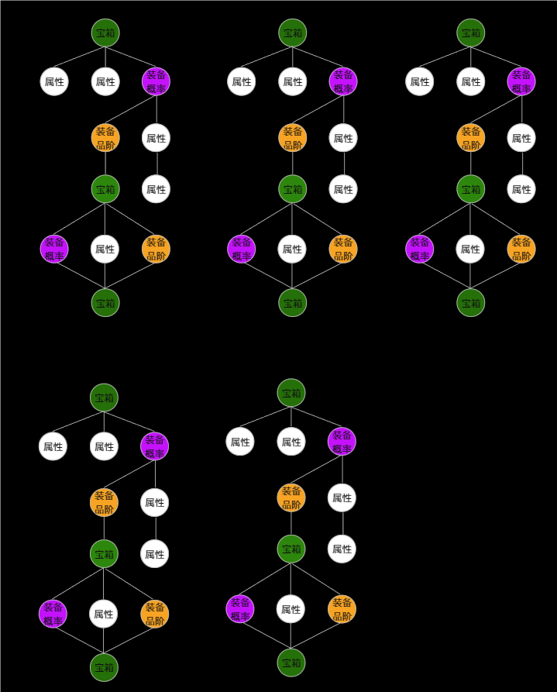
 |  |  |  |  |  | 5 | 350 | 7 | 22 | 4000
...
每关天赋层数 | 1 |  |  |  |  | 天数 | 关卡 | 大关 | 小关 | 装备品质解锁
 |  |  |  |  |  | 等级 | 层1科技消耗 | 层1钥匙消耗 | 层2科技消耗 | 层2钥匙消耗
 |  |  |  |  |  | 1 | 25 | 3 | 58 | 10
 |  |  |  |  |  | 2 | 50 | 6 | 116 | 20
 |  |  |  |  |  | 3 | 75 | 9 | 174 | 30
 |  |  |  |  |  | 4 | 100 | 12 | 232 | 40
 |  |  |  |  |  | 5 | 125 | 15 | 290 | 50
...
每关天赋层数 | 1 |  |  |  |  | 天数 | 关卡 | 大关 | 小关 | 装备品质解锁
 |  |  |  |  |  | 等级 | 层ID | 白装变化概率 | 绿装变化概率 | 蓝装变化概率
 |  |  |  |  |  | 1 | 1 | -300 | 200 | 100
 |  |  |  |  |  | 2 | 1 | -300 | 200 | 100
 |  |  |  |  |  | 3 | 1
 |  |  |  |  |  | 4 | 1
 |  |  |  |  |  | 5 | 1
 |  |  |  |  |  | 1 | 1 | -400 | 200 | 100
 |  |  |  |  |  | 2 | 1 | -400 | 200 | 100
 |  |  |  |  |  | 3 | 1 | -400 | 200 | 100
 |  |  |  |  |  | 4 | 1
 |  |  |  |  |  | 5 | 1
 |  |  |  |  |  | 1 | 2 | -144 | 36 | 60
 |  |  |  |  |  | 2 | 2 | -144 | 36 | 60
 |  |  |  |  |  | 3 | 2 | -144 | 36 | 60
 |  |  |  |  |  | 4 | 2 | -144 | 36 | 60
 |  |  |  |  |  | 5 | 2 | -144 | 36 | 60
 |  |  |  |  |  | 1 | 2 | -155 | 36 | 60
 |  |  |  |  |  | 2 | 2 | -155 | 36 | 60
 |  |  |  |  |  | 3 | 2 | -155 | 36 | 60
 |  |  |  |  |  | 4 | 2 | -155 | 36 | 60
 |  |  |  |  |  | 5 | 2 | -155 | 36 | 60
 |  |  |  |  |  | 1 | 3 | -250 | 56 | 100
 |  |  |  |  |  | 2 | 3 | -250 | 56 | 100
 |  |  |  |  |  | 3 | 3 | -250 | 56 | 100
 |  |  |  |  |  | 4 | 3 | -250 | 56 | 100
 |  |  |  |  |  | 5 | 3 | -250 | 56 | 100
 |  |  |  |  |  | 1 | 3 | -250 | 56 | 100
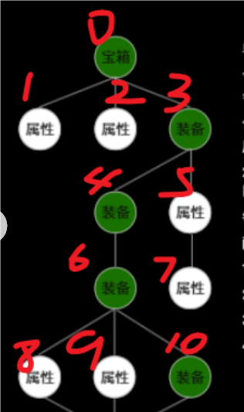
 |  |  |  |  |  | 2 | 3 | -250 | 56 | 100
 |  |  |  |  |  | 3 | 3 | -250 | 56 | 100
 |  |  |  |  |  | 4 | 3 | -250 | 56 | 100
 |  |  |  |  |  | 5 | 3 | -250 | 56 | 100
 |  |  |  |  |  | 1 | 4 | -300 | 67 | 120
 |  |  |  |  |  | 2 | 4 | -300 | 67 | 120
 |  |  |  |  |  | 3 | 4 | -300 | 67 | 120
 |  |  |  |  |  | 4 | 4 | -300 | 67 | 120
 |  |  |  |  |  | 5 | 4 | -300 | 67 | 120
 |  |  |  |  |  | 1 | 4 | -300 | 67 | 120
 |  |  |  |  |  | 2 | 4 | -300 | 67 | 120
 |  |  |  |  |  | 3 | 4
 |  |  |  |  |  | 4 | 4
 |  |  |  |  |  | 5 | 4
 |  |  |  |  |  | 1 | 5
 |  |  |  |  |  | 2 | 5
 |  |  |  |  |  | 3 | 5
 |  |  |  |  |  | 4 | 5
 |  |  |  |  |  | 5 | 5
 |  |  |  |  |  | 1 | 5
 |  |  |  |  |  | 2 | 5
 |  |  |  |  |  | 3 | 5
 |  |  |  |  |  | 4 | 5
 |  |  |  |  |  | 5 | 5
 |  |  |  |  |  | 累计值：
 |  |  |  |  |  | 等级 | 层ID
 |  |  |  |  |  | 1 | 1
 |  |  |  |  |  | 2 | 1
 |  |  |  |  |  | 3 | 1
 |  |  |  |  |  | 4 | 1
 |  |  |  |  |  | 5 | 1
 |  |  |  |  |  | 1 | 1
 |  |  |  |  |  | 2 | 1
 |  |  |  |  |  | 3 | 1
 |  |  |  |  |  | 4 | 1
 |  |  |  |  |  | 5 | 1
 |  |  |  |  |  | 1 | 2
 |  |  |  |  |  | 2 | 2
 |  |  |  |  |  | 3 | 2
 |  |  |  |  |  | 4 | 2
 |  |  |  |  |  | 5 | 2
...

